erp問題
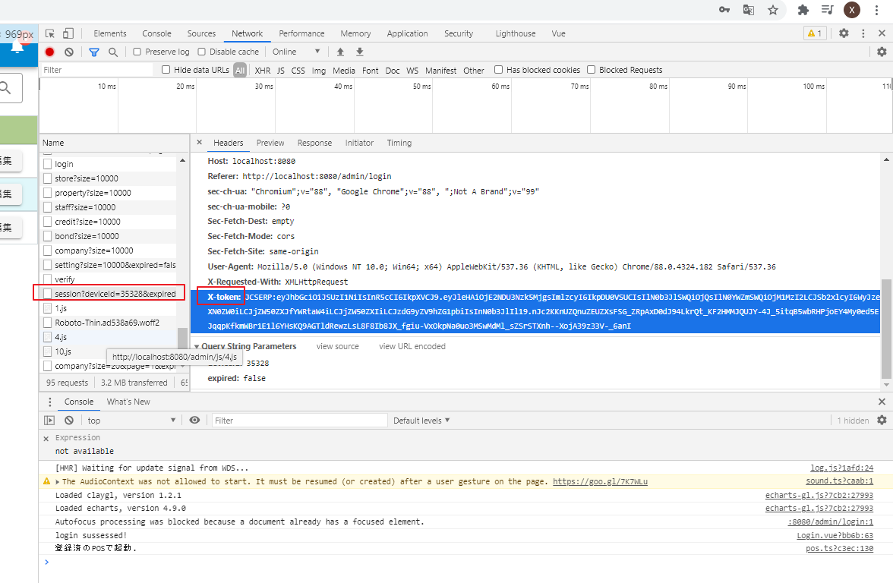
1 | swag报错 | 换版本 | go get -u github.com/swaggo/swag/cmd/swag@v1.4.1
 |  |  | swag -v
2 | 连接老系统
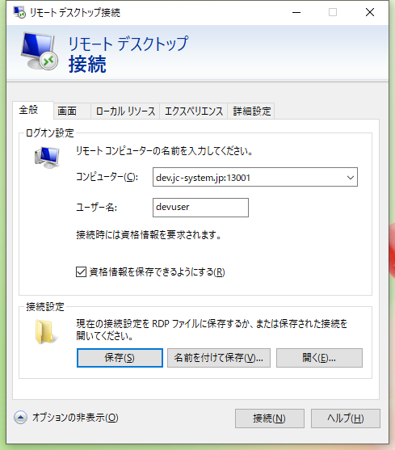

 | remote密码 | jcsdev11!!

 | 担当 | 1007
 | 密码 | 7745

3 | 画面迁移 | \\192.168.0.171\Public\2021_Work\Work_JCSYSTEM\JCS_開発\PRJ_LY2021\既存画面イメージ
 | 数据结构变化 | C:\Users\User\xiaoqi\goerp\jcserp\docs\convert_manage.xlsx

4 | 数据库转换
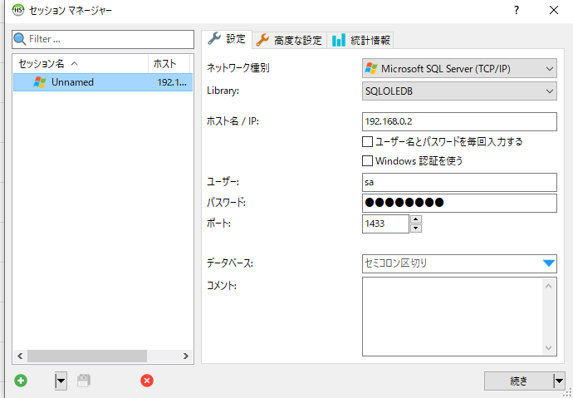

 | pwd | Neudev!

 | 1 | ssh jcs@jcsrv01

 | 2 | podman ps |  | 查看是否连接mssql

 | 3 | podman start mssql |  | 2没连接时

 | 4 | jcserp.exe |  | 执行

 | 5 | python数据转换 |  | python3 data_conv.py ../web_api/db/jcserp_dev.db y 192.168.0.2

5 | spec_database_scheme.xml |  | https://ondras.zarovi.cz/sql/demo/
 |  |  | 中导入前文件，显示所有表结构。

6 | token位置

